Sheet1
2022年4月不锈钢清单
序号 | 货物名称 | 参考图片 | 规格 | 材质 | 单位 | 数量 | 单价限价 | 限价 | 备注
1 | 扶梯防攀爬装置（不锈钢） |  | 1005±1*520/655*120mm | 采用304不锈钢2mm厚材质，梯形底长1005±1mm，高度655mm（梯形高度520mm），梯形夹角65°。金属表面耐腐蚀性，乙酸盐雾连续喷雾150小时，镀层本身耐耐腐蚀等级为≥9级，镀层对基体保护等级为≥9 级。产品符合 GMP 标准，经满焊、打磨、抛光多道工序加工成型，有良好的耐蚀性、耐热性、耐酸碱、无死角，易清洁。 | 个 | 4 | 600 | 2400
2 | 手术床物品篮 | 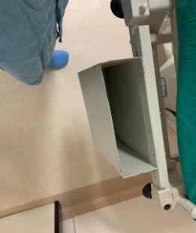 | 长460mm，宽135mm，深度410mm | 1、不锈钢架子采用不锈钢隔断采用SUS304/1.0MM不锈钢材质，病床边放置杂物 | 个 | 30 | 920 | 27600
3 | 不锈钢柜门 | 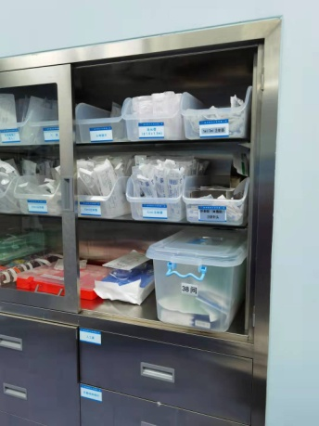 | 78.3*55.5cm含玻璃窗 | 1、不锈钢架子采用不锈钢隔断采用SUS304/1.0MM不锈钢材质，放置药品 移门式开放 含玻璃窗 厚度为2mm只需单个推拉柜门 门上安装塑料把手 | 个 | 1 | 2000 | 2000
4 | 不锈钢架子 |  | 宽6cm，总长43.5cm厚度15cm | 1、不锈钢架子采用304不锈钢材质，厚度1.2mm。左右结构2、总宽6cm，尾端宽1cm，总长43.3cm头长43.5cm厚度15cm3、头部下端处于空心铁皮如图所示，科室给病人垫手臂用 | 个 | 10 | 1100 | 11000
5 | 不锈钢隔断A | / | 364*203*25mm | 1、不锈钢架子采用不锈钢隔断采用SUS304/1.0MM不锈钢材质用于科室方便存放物品 上下借口需焊接无误不磨手 | 个 | 5 | 450 | 2250
6 | 不锈钢隔断B | / | 350*264*25mm | 1、不锈钢架子采用不锈钢隔断采用SUS304/1.0MM不锈钢材质用于科室方便存放物品 上下借口需焊接无误不磨手 | 个 | 1 | 480 | 480
7 | 不锈钢送药箱 |  | 260*460*240 | 采用304不锈钢0.8mm厚（镍含量大于8%，铬含量大于18%）板制作，盖子带把手及锁扣，金属表面耐腐蚀性，乙酸盐雾连续喷雾150小时，镀层本身耐耐腐蚀等级为≥9级，镀层对基体保护等级为≥9 级。产品符合 GMP 标准，经满焊、打磨、抛光多道工序加工成型，有良好的耐蚀性、耐热性、耐酸碱、无死角，易清洁。 | 1 | 1 | 500 | 500
 |  |  |  | 总计 |  |  |  | 46230

